Sheet1
序号 | 品牌 | 系列 | 发售时间 | 品名 | 条码 | 品图 | 产品介绍 | 参考价 | 售价 | 未拆袋 | 已拆无暇 | 微瑕 | 总库存
1 | Hirono | 温室芒草 | 2026-0402 | 天注定 | 6941448603060 | 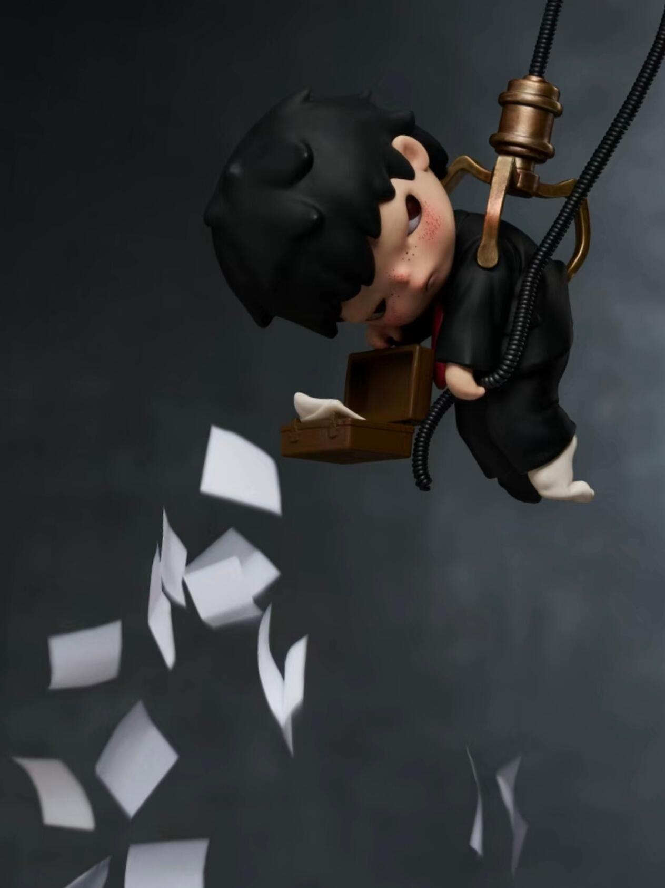 |  | ￥42.00 | ￥50.00 | 1 | 0 | 0 | 1
2 | Hirono | 温室芒草 | 2026-0402 | 循环 | 6941448649387 | 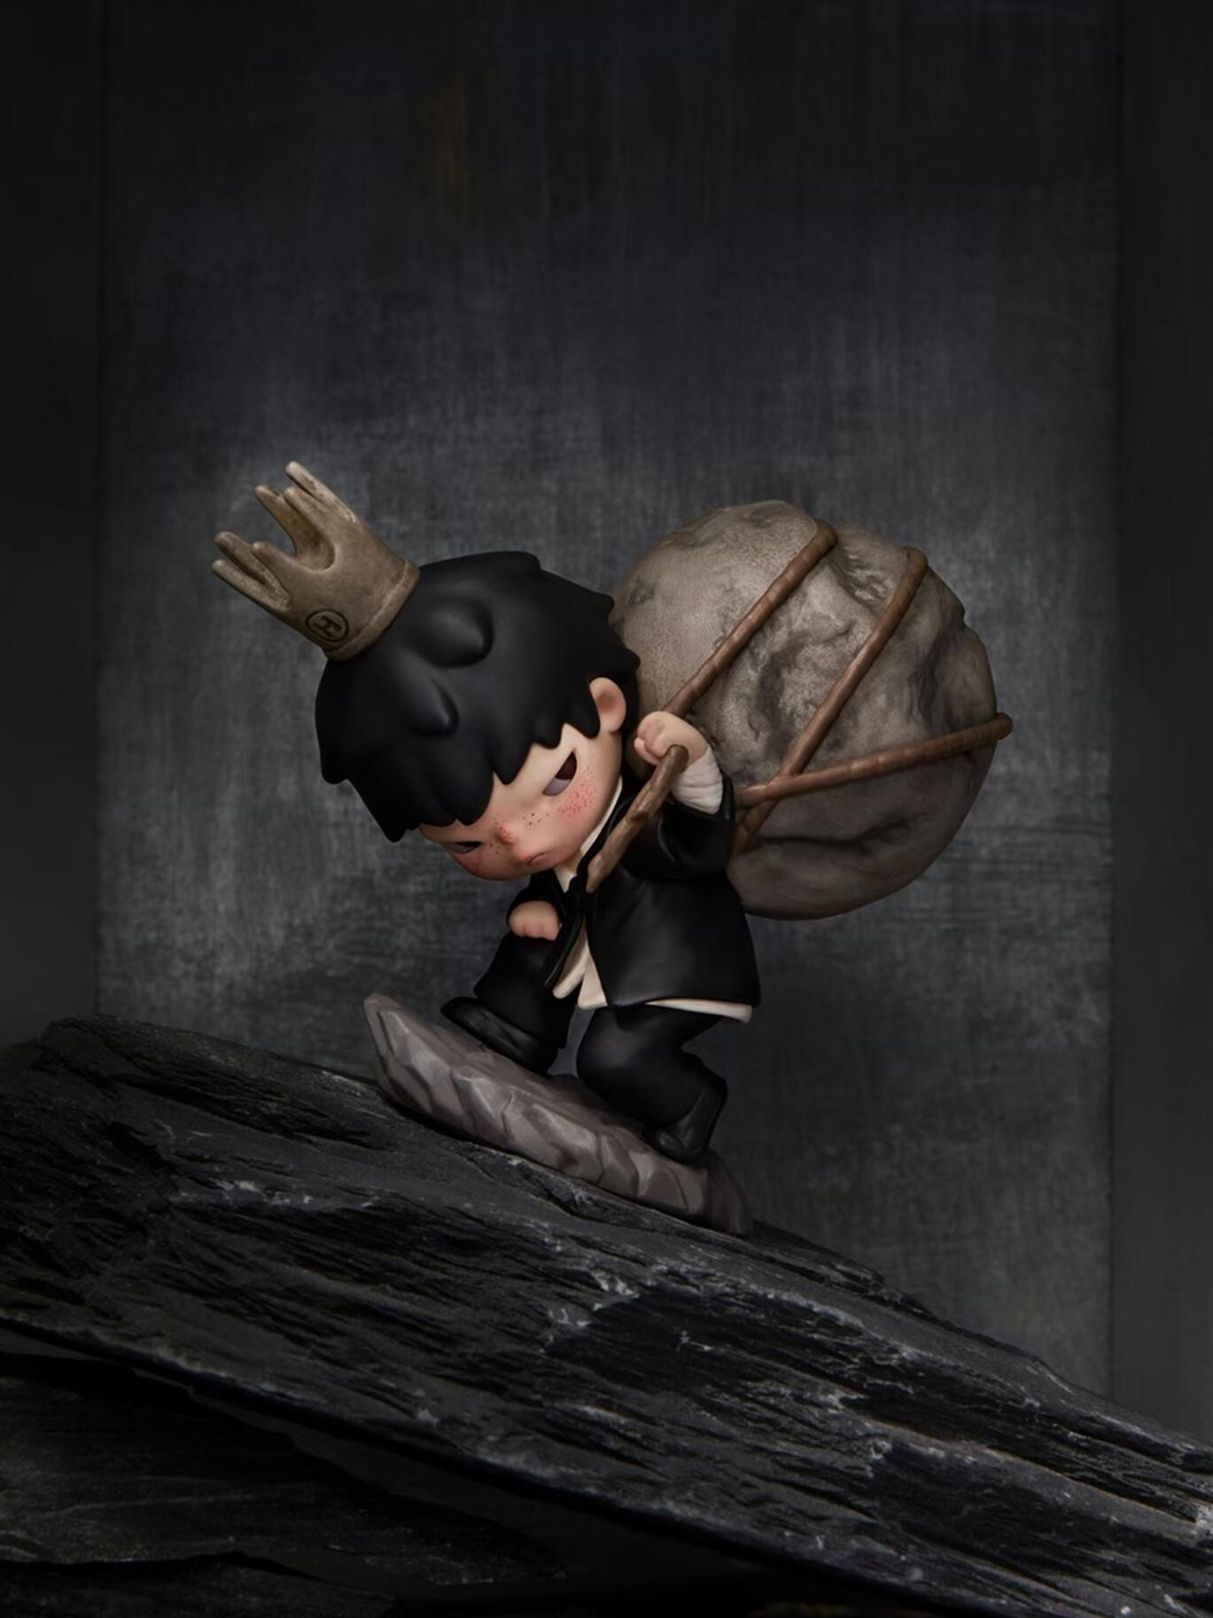 |  | ￥52.00 | ￥56.00 | 1 | 0 | 0 | 1
3 | Hirono | 温室芒草 | 2026-0402 | 过载 | 6941448697461 | 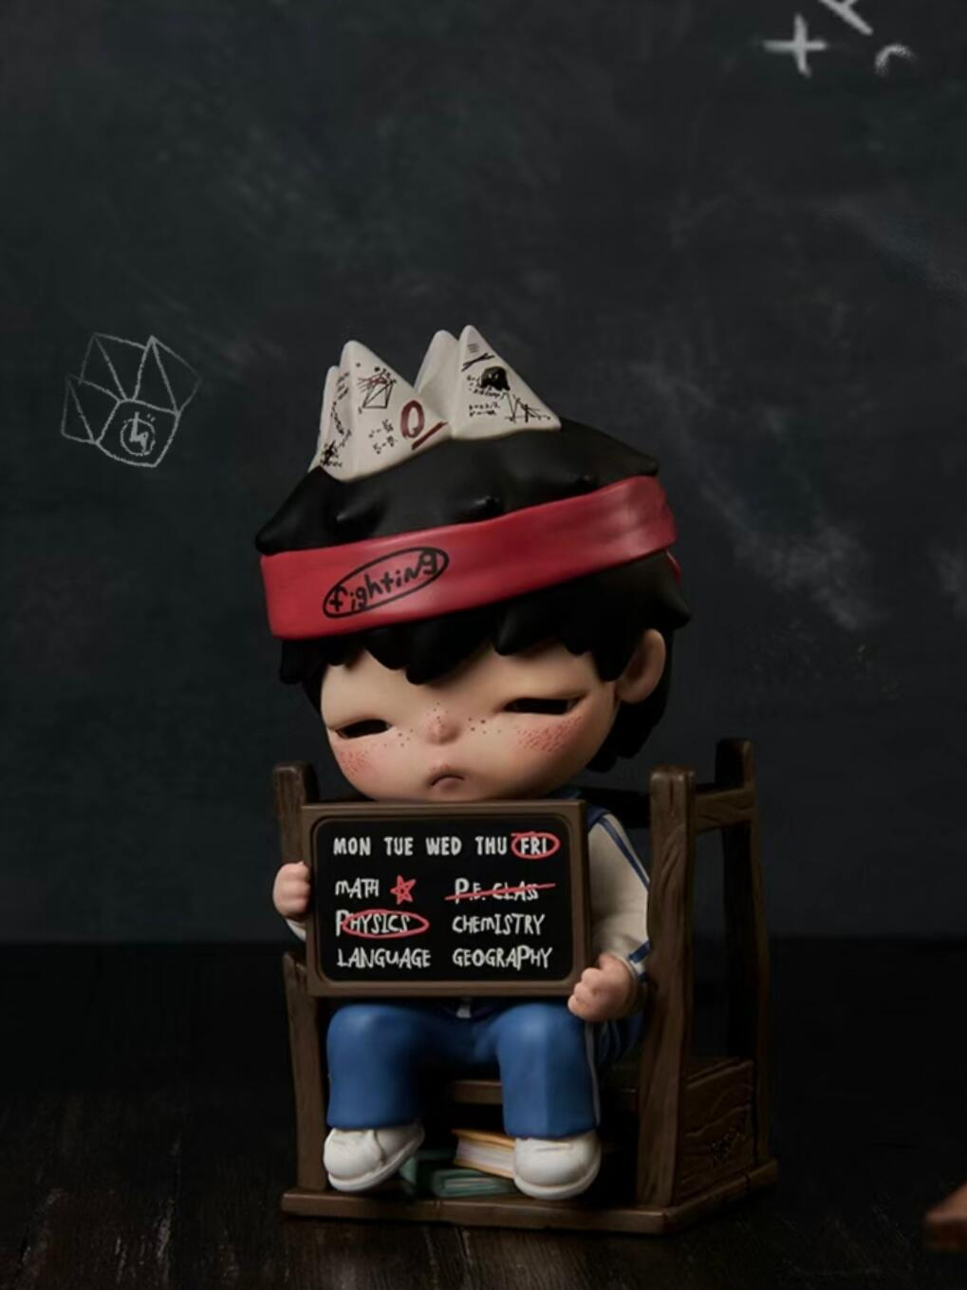 | 学生党、备考党、加班党集合！这只小野温室芒草系列——过载，完全就是我们的真实写照！公式帽子、满满课表、堆积的资料，把压力拉满的状态精准还原，细节满满，共情力直接拉满！今天在姐姐家下单，现货秒发、所见所得，无瑕疵发货、一单包邮到家，没有各种游戏套路，直接选款下单。线下你抽一个99，隔壁今天走45，今天姐姐家45不开！要的话直接扣价43！听清楚，新品过载，今天43！一单包邮！这个今天只有2只，优先扣价发未拆袋的。 | ￥36.00 | ￥43.00 | 1 | 1 | 0 | 2
4 | Hirono | 温室芒草 | 2026-0402 | 温水青蛙 | 6941448682072 | 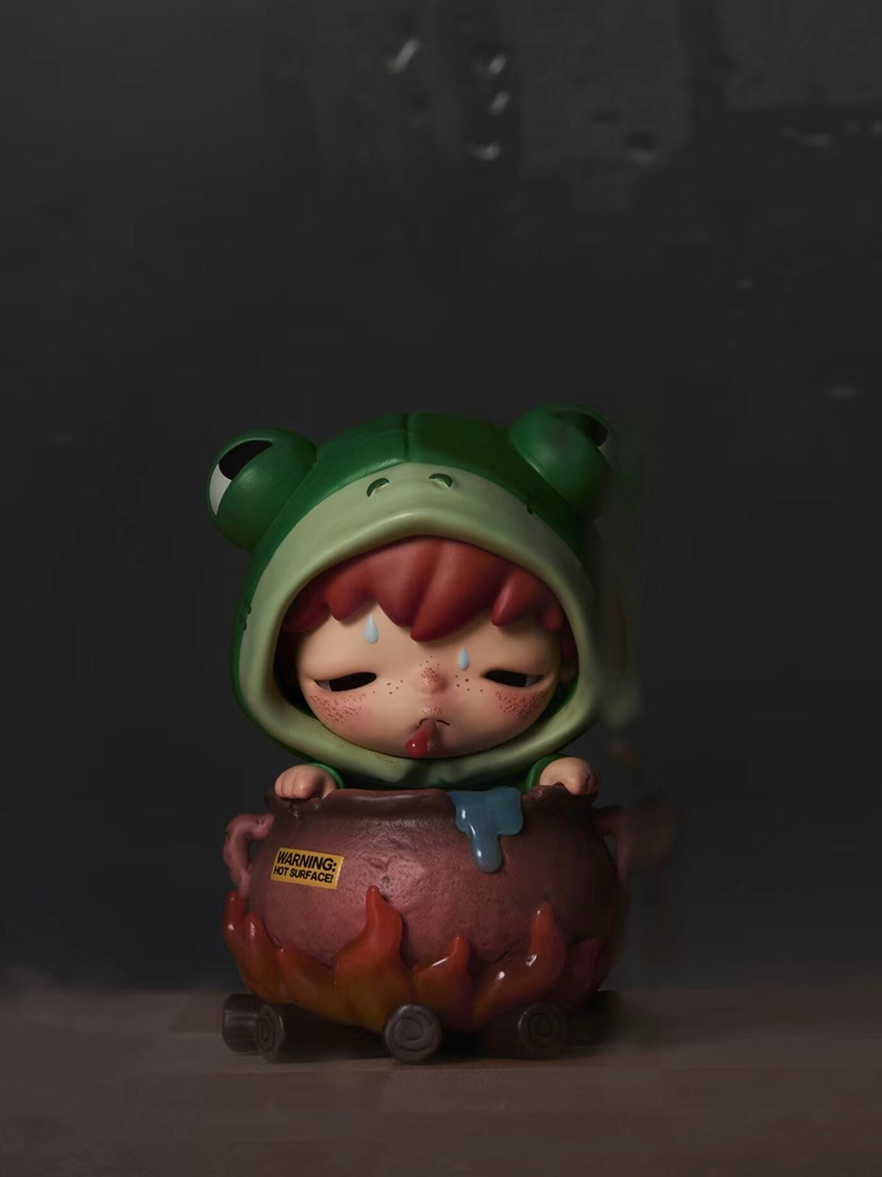 |  | ￥60.00 | ￥69.00 | 3 | 1 | 0 | 4
5 | Hirono | 温室芒草 | 2026-0402 | 重缚 | 6941448658985 | 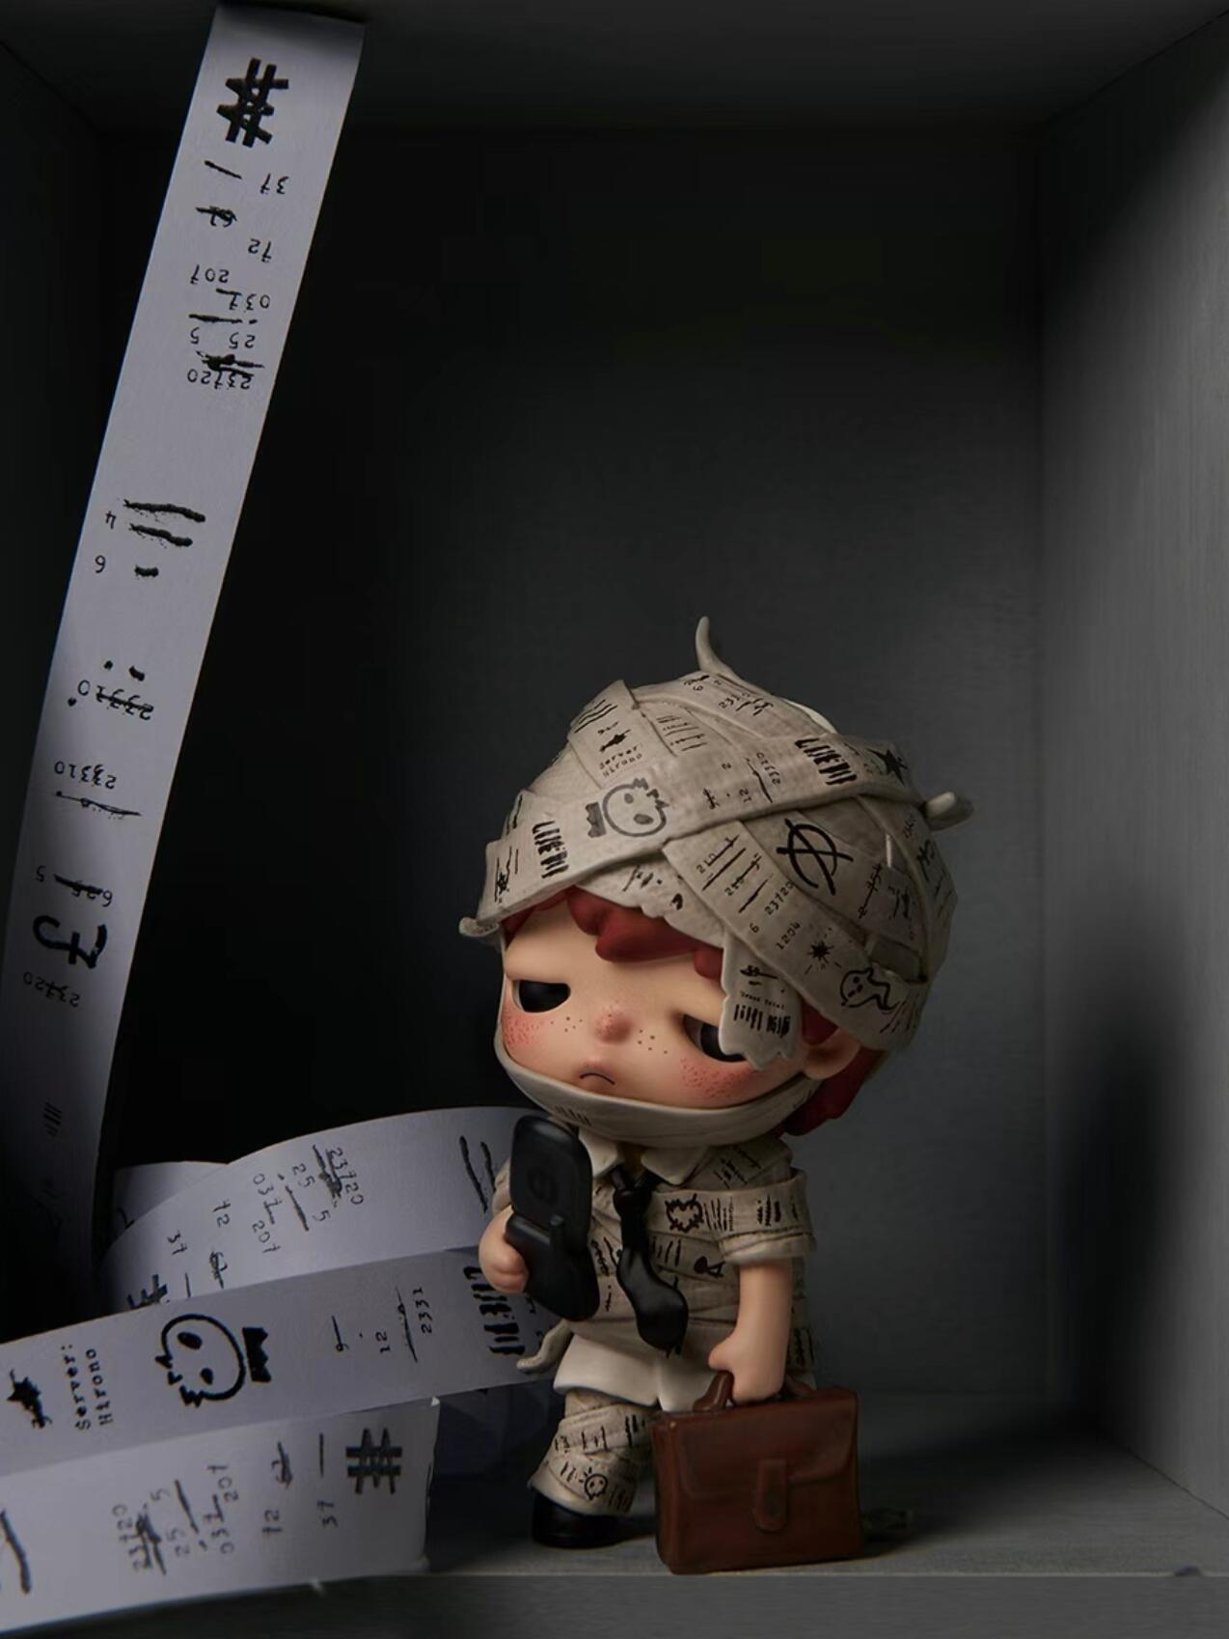 | 小野温室芒草—重缚，懂小野的都知道这款有多厉害！ 整个身体被打印纸绷带缠绕、被工作日常困住，麻木又无奈的氛围感拉满，细节做工很棒，是系列里的热门爆款！感觉打工人一眼被戳中了！ 今天在姐姐家下单，现货秒发、所见所得，无瑕疵发货、一单包邮到家，没有各种游戏套路，直接选款下单。 线下你抽一个99，隔壁今天走60算优惠了，今天姐姐家信号开播，60都不开！直接给你炸波新品福，来吧，大家准备好， 这个今天只有3只，要的话，等我报价大家扣数字，我叫你们的名字再去拍。听清楚价格，重缚-今天开55！ 拆袋有盒，卡片齐全，无暇正品一单包！收到以后任何问题随时回来找我！好吧。 | ￥49.00 | ￥55.00 | 3 | 0 | 0 | 3

